事前準備
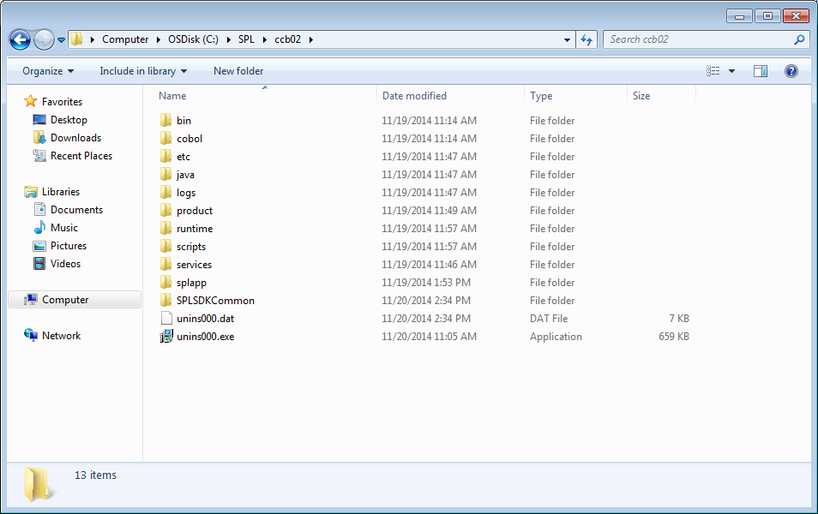
 | 開発事前準備

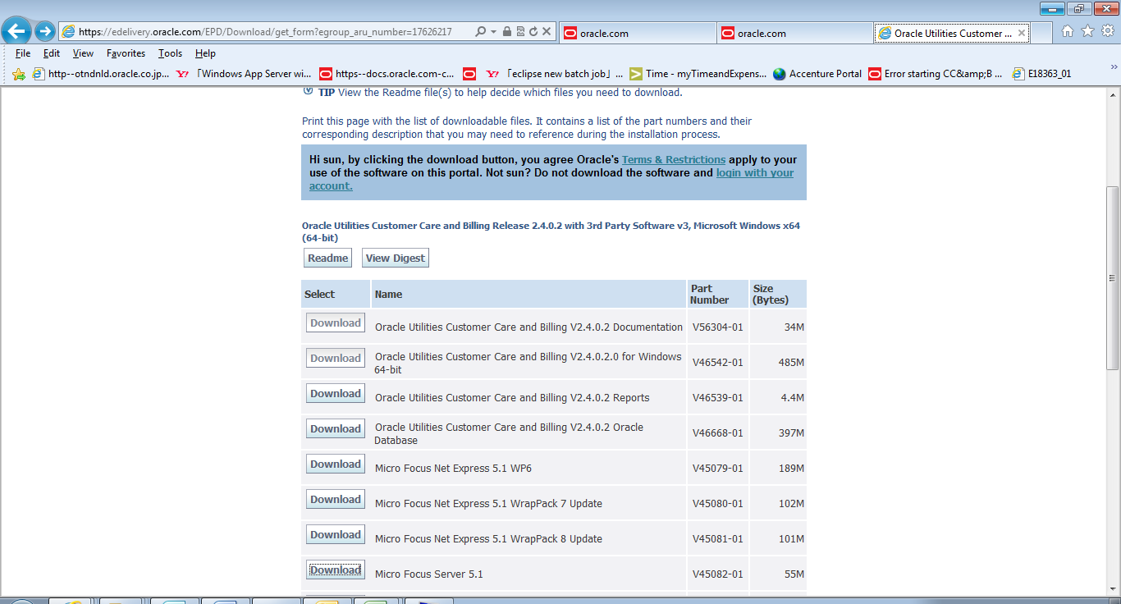

作業コンピュータのバージョン(32bit,64bit)によって、開発用パッケージをダウンロードする。
ファイルがjarなので、解凍する。

ダウンロードした後、以下のようなフォルダになりますので、APPSERVERとして準備しておくこと。

SDKインストール
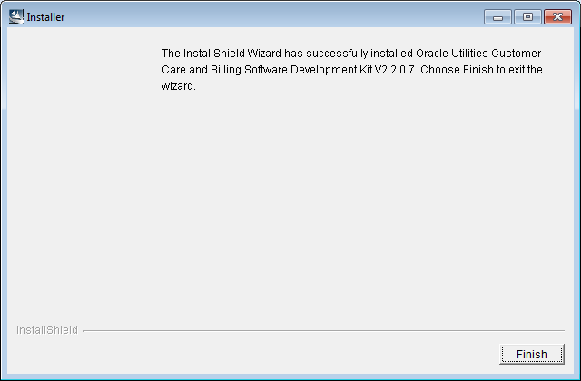
 | Oracle Utilities Software Development Kit Clientをインストールする
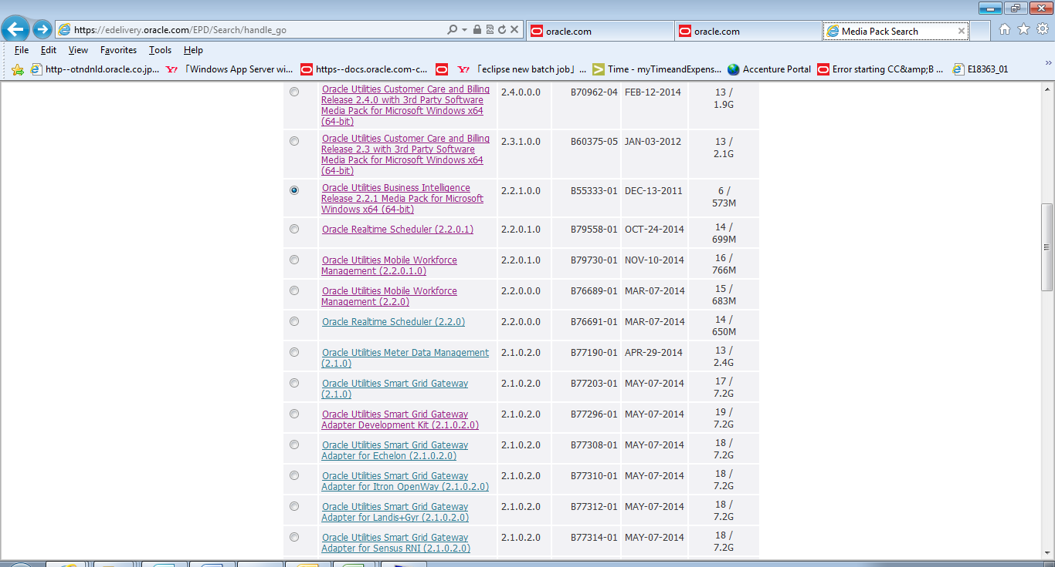

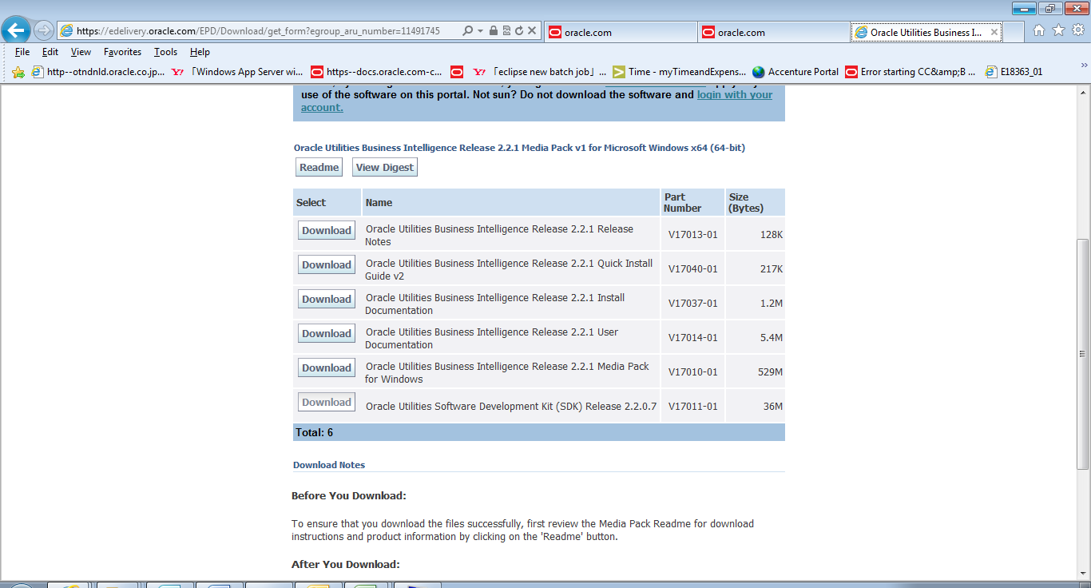

ダウンロードしたファイルを実行、SDKのインストールを開始。
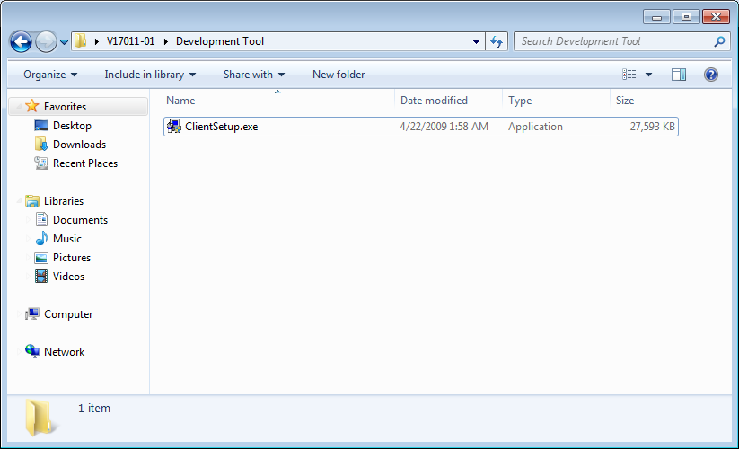

 |  | SDKインストール手順
①SDKのインストーラーを実行、それぞれの値を入力
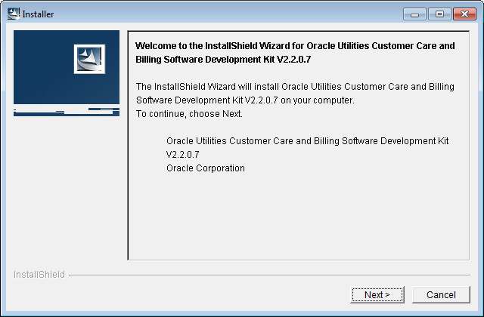

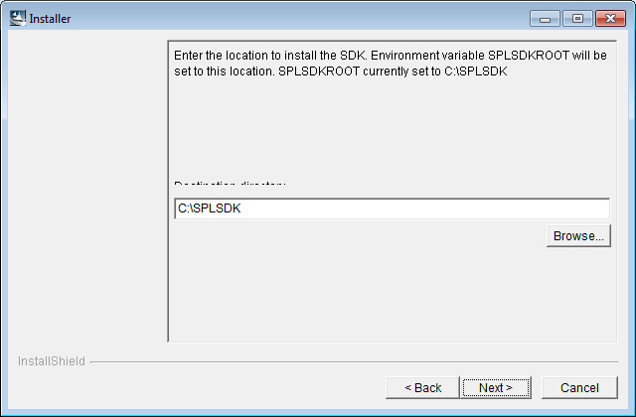

AppServerを指定
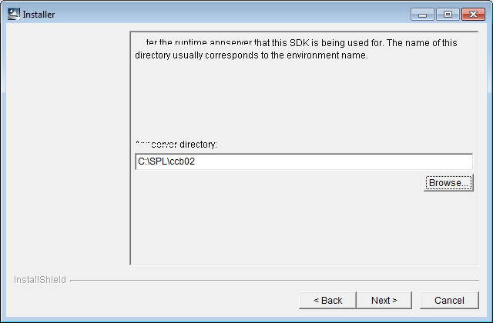

データベースに関する情報を入力
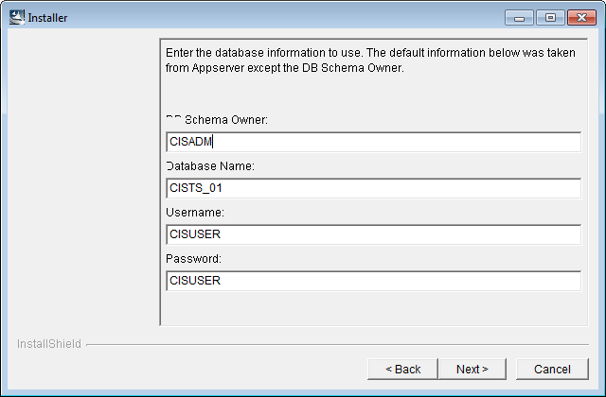

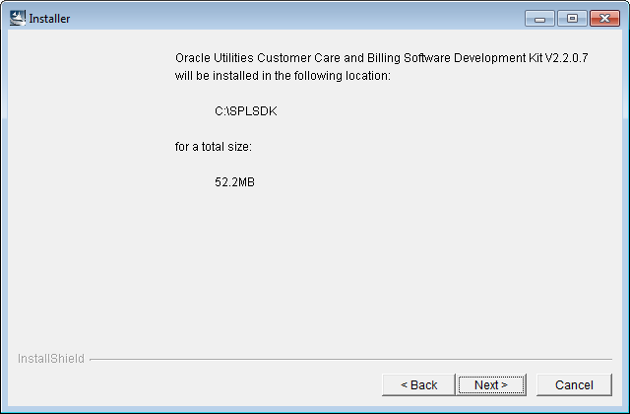

②インストール完了するまで、待つ
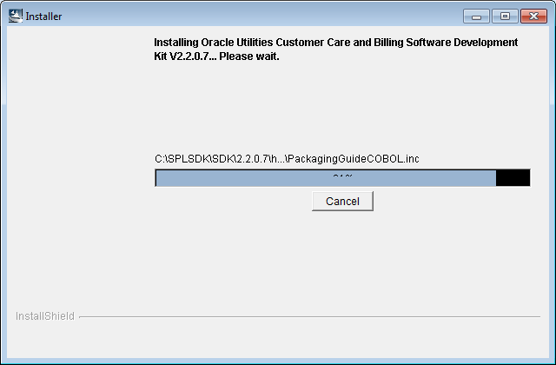

インストールが完了

eclipse事前準備
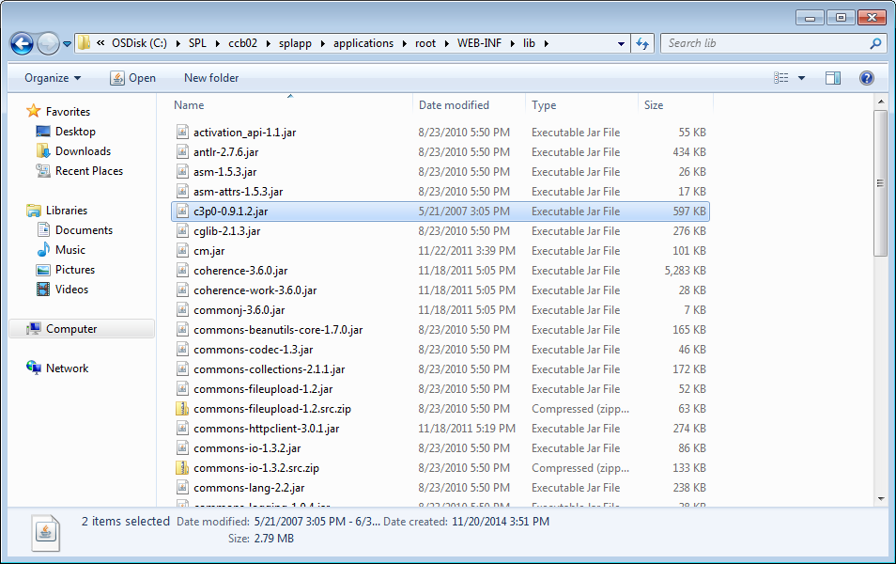
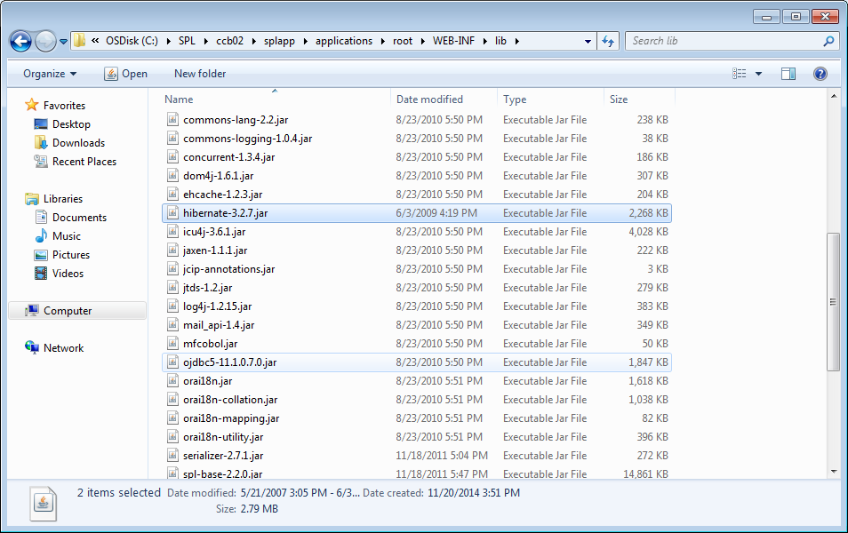
①C:\SPLSDK\SDK\UtilitiesEclipseConfig.exeを実行
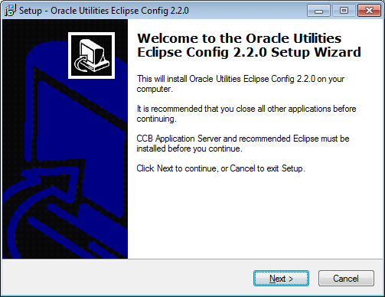

②AppServer場所を指定
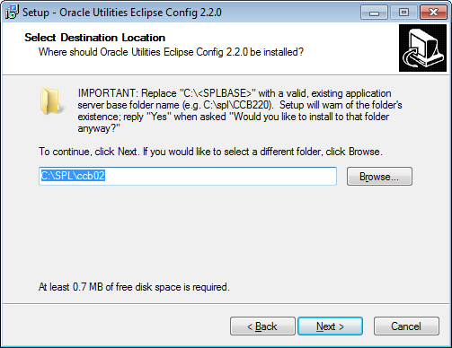

③Net Express DLLの場所を指定
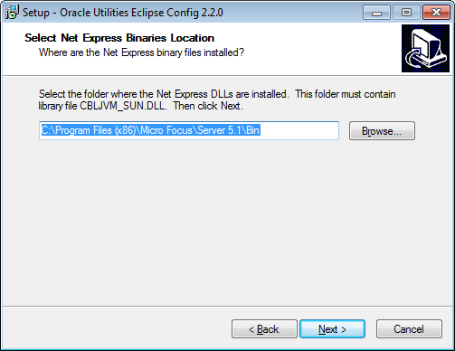

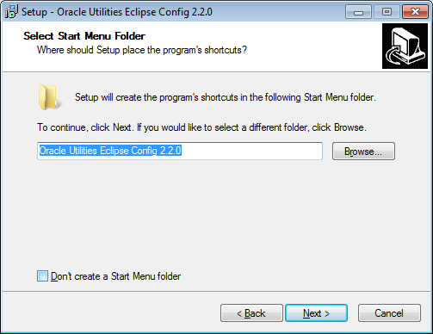

配置が完了
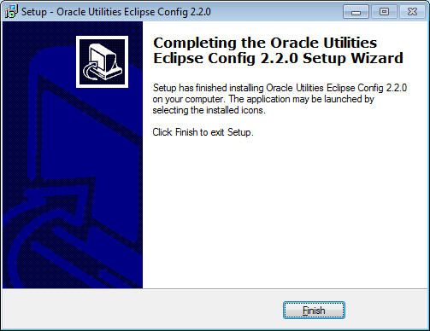

環境変数を作る
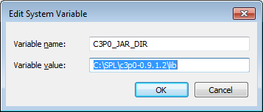

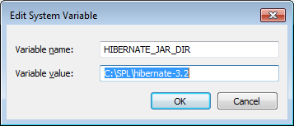

c3p0-0.9.1.2.jarとhibernate-3.2.7.jarをpluginフォルダに置くこと
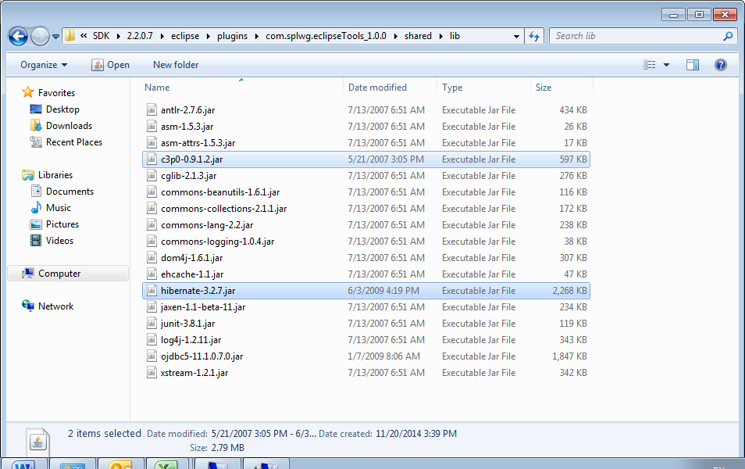

c3p0-0.9.1.2.jarとhibernate-3.2.7.jarを<app server direcotory>\splapp\applications\root\WEB-INF\libに置くこと

eclipse
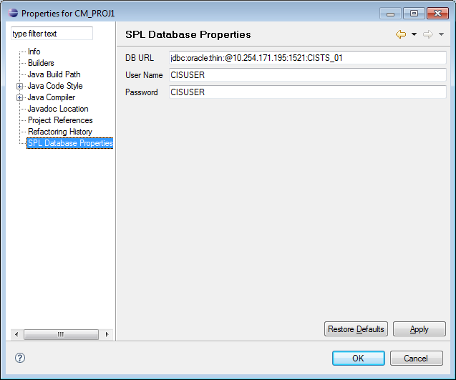
SDKフォルダに置いたeclipseを開く
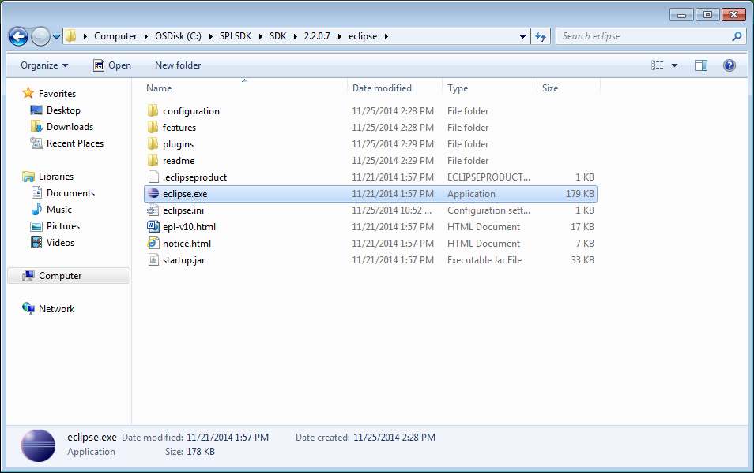

eclipseでプロジェクトを作成
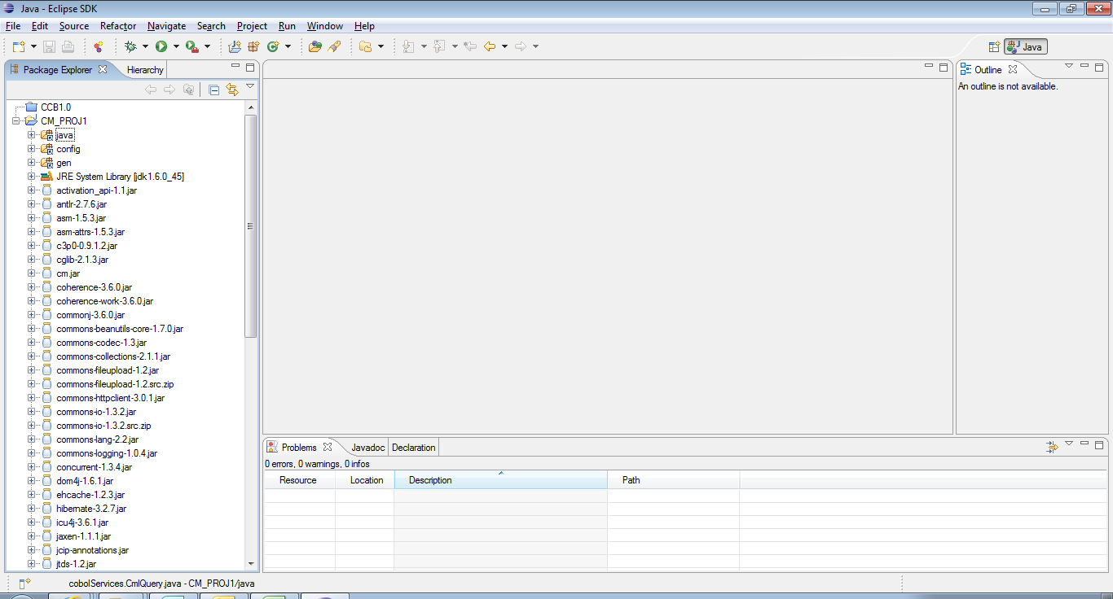

Database Propertiesを配置

antファイル実行
antのファイル(build.xml)を実行、cm.jarファイルを生成
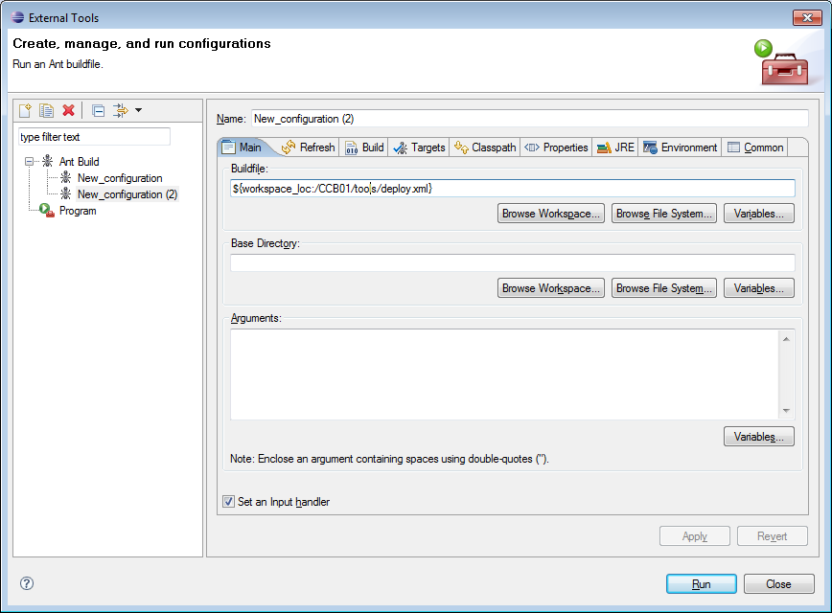

deployしてから、手順書「CC&B Traing Environment 安装方法」を参照して、spl startします

